INTERNO
 |  | 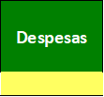  |  |  | 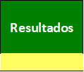 | 
 | 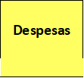 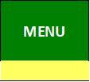

 |  |  | 

 |  |  | 



 |  |  |  |  | 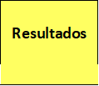

 |  |  |  |  |  | 

MENU
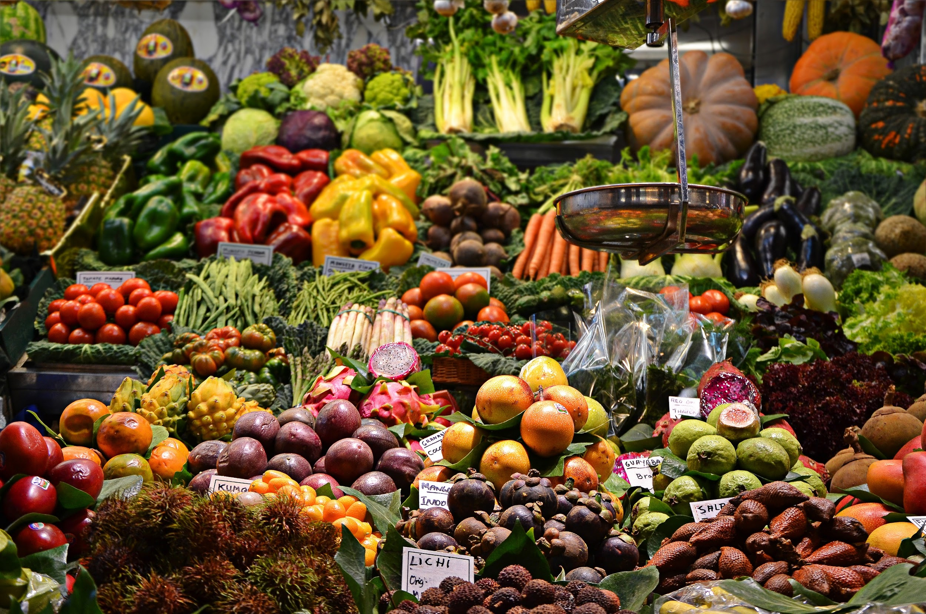

Compra de Mercadorias
Inserir Compra
Data | Fornecedor | Mercadoria | Medida | Quantidade | Preço Unitário | Desconto | Valor Pago
2015-07-05 | Fornecedor de Verduras | Couve | Unidade | 50 | R$ 2.37 |  | R$ 118.30
2015-07-05 | Fornecedor de Grãos e Sementes | Feijão | Kg | 120 | R$ 4.07 |  | R$ 487.92
2015-07-04 | Fornecedor de Grãos e Sementes | Feijão | Kg | 150 | R$ 4.07 |  | R$ 609.90
2015-07-04 | Fornecedor de Grãos e Sementes | Arroz | Kg | 150 | R$ 2.34 |  | R$ 351.09
2015-07-04 | Fornecedor de Bebidas | Cerveja | Lata | 100 | R$ 2.10 |  | R$ 210.24
Excluir Compra
2015-07-04 | Fornecedor de Bebidas | Suco | Litro | 200 | R$ 3.21 |  | R$ 641.70
2015-07-03 | Fornecedor de Cigarro | Cigarro | Maço | 100 | R$ 6.35 |  | R$ 634.50
2015-07-03 | Fornecedor de Doces | Chocolate | Barra | 100 | R$ 4.54 |  | R$ 454.09
2015-07-03 | Fornecedor de Grãos e Sementes | Feijão | Kg | 300 | R$ 4.07 |  | R$ 1,219.80
2015-07-03 | Fornecedor de Grãos e Sementes | Amendoim | Pacote | 50 | R$ 1.06 |  | R$ 52.90
2015-07-03 | Padaria | Pão de Forma | Unidade | 300 | R$ 2.63 |  | R$ 788.97
2015-07-03 | Fornecedor de Doces | Bala | Pacote | 100 | R$ 1.85 |  | R$ 185.07
2015-07-03 | Fornecedor de Bebidas | Cerveja | Lata | 100 | R$ 2.10 |  | R$ 210.24
2015-07-03 | Fornecedor de Frango | Frango | Kg | 110 | R$ 6.42 |  | R$ 706.38
2015-07-03 | Fornecedor de Peixe | Peixe | Kg | 50 | R$ 22.23 |  | R$ 1,111.35
2015-07-02 | Fornecedor de Grãos e Sementes | Arroz | Kg | 300 | R$ 2.34 |  | R$ 702.18
2015-07-02 | Fornecedor de Verduras | Alface | Unidade | 150 | R$ 2.84 |  | R$ 426.08
2015-07-02 | Fornecedor de Legumes | Cenoura | Kg | 150 | R$ 3.63 |  | R$ 544.64
2015-07-02 | Fornecedor de Carne | Carne | Kg | 150 | R$ 14.47 |  | R$ 2,170.35
2015-07-02 | Fornecedor de Bebidas | Cerveja | Lata | 100 | R$ 2.10 |  | R$ 210.24
2015-07-02 | Fornecedor de Bebidas | Vinho | Garrafa | 80 | R$ 26.01 |  | R$ 2,081.04
2015-07-02 | Fornecedor de Verduras | Couve | Unidade | 100 | R$ 2.37 |  | R$ 236.60

Total de Compras de Mercadoria |  |  |  |  |  |  | R$ 14,153.57

Vendas
 |  | Abril

Total venda Semana 1 | R$ 615.41
Total venda Semana 2 | R$ 567.15
Total venda Semana 3 | R$ 261.45
Total venda Semana 4 | R$ 406.60
Total venda Semana 5 | R$ 805.95

Total de Vendas do Mês | R$ 2,656.56

Vendas por Entrega (%) | 59%
Vendas por Entrega (R$) | R$ 2,398.86
Receita de Entregas (R$) | R$ 66.50

Ticket Médio Total | R$ 156.27

Divisão de Clientes por Região

 | Número de Clientes

Centro | 0
Loja | 8
Zona Norte | 2
Zona Oeste | 1
Zona Sul | 3

Semana 1
Semana 2
Semana 3
Semana 4
Semana 5

Semana 1
Análise Semana
Vendas
Menu
Vendas Semana 1

Nova Venda
ID da Venda | Data | Produto | Medida | Quantidade | Preço Unitário | Subtotal | Desconto | Entrega | Valor Entrega | Total | Total para Cliente
13 | 2015-07-05 | Amendoim | Pacote | 10 | R$ 1.15 | R$ 11.50 |  | Zona Sul | R$ - | R$ 11.50
13 | 2015-07-05 | Caixa de Fósforo | Pacote | 1 | R$ 0.79 | R$ 0.79 |  | Zona Sul | R$ - | R$ 0.79
Inserir Produto
13 | 2015-07-05 | Carne | Kg | 10 | R$ 15.90 | R$ 159.00 | 5% | Zona Sul | R$ - | R$ 151.05
13 | 2015-07-05 | Cerveja | Lata | 24 | R$ 2.19 | R$ 52.56 | 5% | Zona Sul | R$ 6.50 | R$ 56.43 | R$ 219.77
12 | 2015-07-04 | Cerveja | Lata | 1 | R$ 2.19 | R$ 2.19 |  | Loja | R$ - | R$ 2.19 | R$ 2.19
11 | 2015-07-04 | Cerveja | Lata | 10 | R$ 2.19 | R$ 21.90 |  | Loja | R$ - | R$ 21.90 | R$ 21.90
10 | 2015-07-04 | Feijão | Kg | 6 | R$ 4.28 | R$ 25.68 |  | Loja | R$ - | R$ 25.68
10 | 2015-07-04 | Refrigerante | Litro | 4 | R$ 2.39 | R$ 9.56 |  | Loja | R$ - | R$ 9.56 | R$ 35.24
9 | 2015-07-03 | Pão de Forma | Unidade | 5 | R$ 2.89 | R$ 14.45 |  | Loja | R$ - | R$ 14.45
9 | 2015-07-03 | Vagem | Kg | 2 | R$ 9.58 | R$ 19.16 |  | Loja | R$ - | R$ 19.16
Excluir Registro
9 | 2015-07-03 | Queijo | Kg | 1.5 | R$ 25.90 | R$ 38.85 |  | Loja | R$ - | R$ 38.85
9 | 2015-07-03 | Feijão | Kg | 4 | R$ 4.28 | R$ 17.12 |  | Loja | R$ - | R$ 17.12 | R$ 89.58
8 | 2015-07-03 | Cerveja | Lata | 20 | R$ 2.19 | R$ 43.80 | 5% | Zona Sul | R$ 6.50 | R$ 48.11 | R$ 48.11
7 | 2015-07-03 | Cerveja | Lata | 20 | R$ 2.19 | R$ 43.80 | 5% | Loja | R$ - | R$ 41.61 | R$ 41.61
6 | 2015-07-03 | Caixa de Fósforo | Pacote | 2 | R$ 0.79 | R$ 1.58 |  | Loja | R$ - | R$ 1.58
6 | 2015-07-03 | Carne | Kg | 6 | R$ 15.90 | R$ 95.40 |  | Loja | R$ - | R$ 95.40
6 | 2015-07-03 | Cerveja | Lata | 12 | R$ 2.19 | R$ 26.28 |  | Loja | R$ - | R$ 26.28 | R$ 123.26
5 | 2015-07-02 | Alface | Unidade | 3 | R$ 2.99 | R$ 8.97 |  | Zona Sul | R$ 6.50 | R$ 15.47 | R$ 15.47
4 | 2015-07-02 | Bala | Pacote | 2 | R$ 1.99 | R$ 3.98 |  | Zona Norte | R$ - | R$ 3.98
4 | 2015-07-02 | Arroz | Kg | 5 | R$ 2.49 | R$ 12.45 |  | Zona Norte | R$ 6.50 | R$ 18.95 | R$ 22.93
3 | 2015-07-02 | Leite | Litro | 6 | R$ 1.49 | R$ 8.94 |  | Zona Oeste | R$ 8.00 | R$ 16.94 | R$ 16.94
2 | 2015-07-02 | Bala | Pacote | 1 | R$ 1.99 | R$ 1.99 |  | Zona Norte | R$ 6.50 | R$ 8.49 | R$ 8.49
1 | 2015-07-02 | Arroz | Kg | 2 | R$ 2.49 | R$ 4.98 |  | Loja | R$ - | R$ 4.98
1 | 2015-07-02 | Amendoim | Pacote | 3 | R$ 1.15 | R$ 3.45 |  | Loja | R$ - | R$ 3.45 | R$ 10.42
1 | 2015-07-02 | Bala | Pacote | 1 | R$ 1.99 | R$ 1.99 |  | Loja | R$ - | R$ 1.99 | R$ 10.42

Total de Vendas |  |  |  |  |  |  |  |  |  |  | R$ 615.41
Total de Entregas |  |  |  |  |  |  |  |  |  |  | R$ 40.50
Número de Vendas |  |  |  |  |  |  |  |  |  |  | 13

Análise S1
Semana 1
MENU

Rótulos de Linha | Soma de Subtotal | Soma de Quantidade | Média de Total para Cliente | Rótulos de Linha | Média de Valor Entrega | Soma de Quantidade | Média de Total
2015-07-02 | 46.75 | 23 | R$ 14.11 | Loja | R$ 0.00 | 79.5 | R$ 21.61
2015-07-03 | 300.44 | 72.5 | R$ 75.64 | Zona Norte | R$ 4.33 | 8 | R$ 10.47
2015-07-04 | 59.33 | 21 | R$ 19.78 | Zona Oeste | R$ 8.00 | 6 | R$ 16.94
2015-07-05 | 223.85 | 45 | R$ 219.77 | Zona Sul | R$ 3.25 | 68 | R$ 47.23
Total Geral | 630.37 | 161.5 | R$ 47.60 | Total Geral | R$ 1.62 | 161.5 | R$ 26.24

Semana 2
Análise Semana
Vendas
Menu
Vendas Semana 2

Nova Venda
ID da Venda | Data | Produto | Medida | Quantidade | Preço Unitário | Subtotal | Desconto | Entrega | Valor Entrega | Total | Total para Cliente
1 | 2015-07-02 | Bala | Pacote | 300 | R$ 1.99 | R$ 597.00 | 5% | Zona Sul | R$ 6.50 | R$ 573.65 | R$ 573.65

Inserir Produto
Total de Vendas |  |  |  |  |  |  |  |  |  |  | R$ 567.15
Total de Entregas |  |  |  |  |  |  |  |  |  |  | R$ 6.50
Número de Vendas |  |  |  |  |  |  |  |  |  |  | 1

Excluir Registro

Análise S2
Semana 2
MENU

Rótulos de Linha | Soma de Subtotal | Soma de Quantidade | Média de Total para Cliente | Rótulos de Linha | Média de Valor Entrega | Soma de Quantidade | Média de Total
2015-07-02 | 597 | 300 | R$ 573.65 | Zona Sul | R$ 6.50 | 300 | R$ 573.65
Total Geral | 597 | 300 | R$ 573.65 | Total Geral | R$ 6.50 | 300 | R$ 573.65

Semana 3
Análise Semana
Vendas
Menu
Vendas Semana 3

Nova Venda
ID da Venda | Data | Produto | Medida | Quantidade | Preço Unitário | Subtotal | Desconto | Entrega | Valor Entrega | Total | Total para Cliente
1 | 2015-07-02 | Arroz | Kg | 150 | R$ 2.49 | R$ 373.50 | 30% | Zona Norte | R$ 6.50 | R$ 267.95 | R$ 267.95

Inserir Produto
Total de Vendas |  |  |  |  |  |  |  |  |  |  | R$ 261.45
Total de Entregas |  |  |  |  |  |  |  |  |  |  | R$ 6.50
Número de Vendas |  |  |  |  |  |  |  |  |  |  | 1

Excluir Registro

Análise S3
Semana 3
MENU

 |  |  |  |  |  |  |  | Média de Quantidade
 |  |  |  |  |  |  |  | 10.00
Rótulos de Linha | Soma de Subtotal | Soma de Quantidade | Média de Total para Cliente | Rótulos de Linha | Média de Valor Entrega | Soma de Quantidade | Média de Total | 10.00
2015-07-02 | 373.5 | 150 | R$ 267.95 | Zona Norte | R$ 6.50 | 150 | R$ 267.95
Total Geral | 373.5 | 150 | R$ 267.95 | Total Geral | R$ 6.50 | 150 | R$ 267.95

Semana 4
Análise Semana
Vendas
Menu
Vendas Semana 4

Nova Venda
ID da Venda | Data | Produto | Medida | Quantidade | Preço Unitário | Subtotal | Desconto | Entrega | Valor Entrega | Total | Total para Cliente
1 | 2015-07-02 | Feijão | Kg | 100 | R$ 4.28 | R$ 428.00 | 5% | Centro | R$ 5.00 | R$ 411.60 | R$ 411.60

Inserir Produto
Total de Vendas |  |  |  |  |  |  |  |  |  |  | R$ 406.60
Total de Entregas |  |  |  |  |  |  |  |  |  |  | R$ 5.00
Número de Vendas |  |  |  |  |  |  |  |  |  |  | 1

Excluir Registro

Análise S4
Semana 4
MENU

Rótulos de Linha | Soma de Subtotal | Soma de Quantidade | Média de Total para Cliente | Rótulos de Linha | Média de Valor Entrega | Soma de Quantidade | Média de Total
2015-07-02 | 428 | 100 | R$ 411.60 | Centro | R$ 5.00 | 100 | R$ 411.60
Total Geral | 428 | 100 | R$ 411.60 | Total Geral | R$ 5.00 | 100 | R$ 411.60

Semana 5
Análise Semana
Vendas
Menu
Vendas Semana 5

Nova Venda
ID da Venda | Data | Produto | Medida | Quantidade | Preço Unitário | Subtotal | Desconto | Entrega | Valor Entrega | Total | Total para Cliente
1 | 2015-07-02 | Bala | Pacote | 450 | R$ 1.99 | R$ 895.50 | 10% | Zona Oeste | R$ 8.00 | R$ 813.95 | R$ 813.95

Inserir Produto
Total de Vendas |  |  |  |  |  |  |  |  |  |  | R$ 805.95
Total de Entregas |  |  |  |  |  |  |  |  |  |  | R$ 8.00
Número de Vendas |  |  |  |  |  |  |  |  |  |  | 1

Excluir Registro

Análise S5
Semana 5
MENU

Rótulos de Linha | Soma de Subtotal | Soma de Quantidade | Média de Total para Cliente | Rótulos de Linha | Média de Valor Entrega | Soma de Quantidade | Média de Total
2015-07-02 | 895.5 | 450 | R$ 813.95 | Zona Oeste | R$ 8.00 | 450 | R$ 813.95
Total Geral | 895.5 | 450 | R$ 813.95 | Total Geral | R$ 8.00 | 450 | R$ 813.95

